Sheet1
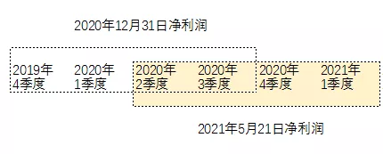
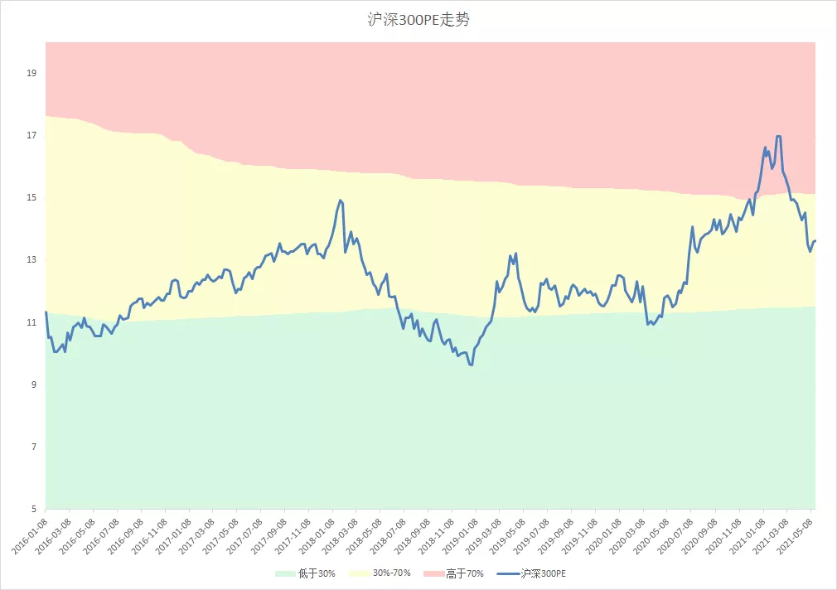
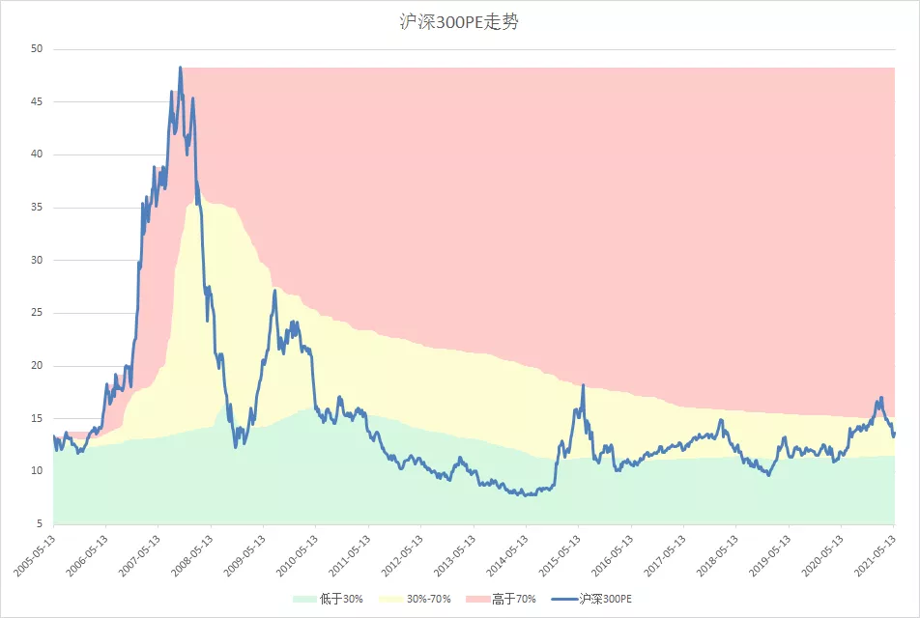
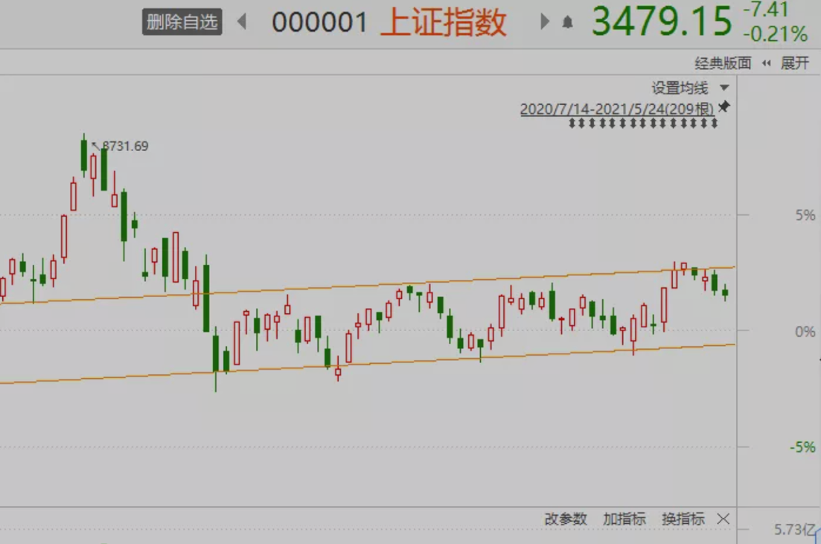

 | 上证指数点位 |  |  | 沪深300指数点位
年份 | 最低点 | 最局点 | 最高点/最低点 | 最低点 | 最局点 | 最高点/最低点
2005年 | 998.23 | 1328.53 | 33.09% | 807.78 | 1059.48 | 31.16%
2006年 | 1161.91 | 2698.90 | 132.28% | 926.41 | 2052.86 | 121.59%
2007年 | 2541.53 | 6124.04 | 140.96% | 2030.76 | 5891.72 | 190.12%
2008年 | 1664.93 | 5522.78 | 231.71% | 1606.73 | 5756.92 | 258.30%
2009年 | 1844.09 | 3478.01 | 88.60% | 1837.84 | 3803.06 | 106.93%
2010年 | 2319.74 | 3306.75 | 42.55% | 2462.20 | 3597.75 | 46.12%
2011年 | 2134.02 | 3067.46 | 43.74% | 2267.11 | 3380.53 | 49.11%
2012年 | 1949.46 | 2478.38 | 27.13% | 2102.14 | 2717.83 | 29.29%
2013年 | 1849.65 | 2444.80 | 32.18% | 2023.17 | 2791.30 | 37.97%
2014年 | 1974.38 | 3239.36 | 64.07% | 2077.76 | 3542.34 | 70.49%
2015年 | 2850.71 | 5178.19 | 81.65% | 2952.01 | 5380.43 | 82.26%
2016年 | 2638.30 | 3538.69 | 34.13% | 2821.21 | 3726.24 | 32.08%
2017年 | 3016.53 | 3450.49 | 14.39% | 3264.21 | 4260.64 | 30.53%
2018年 | 2449.20 | 3587.03 | 46.46% | 2964.88 | 4403.34 | 48.52%
2019年 | 2440.91 | 3288.45 | 34.72% | 2935.83 | 4126.09 | 40.54%
2020年 | 2646.80 | 3474.92 | 31.29% | 3503.19 | 5215.62 | 48.88%
2021年 | 3328.31 | 3731.69 | 12.12% | 4883.66 | 5930.91 | 21.44%

